Hoja1
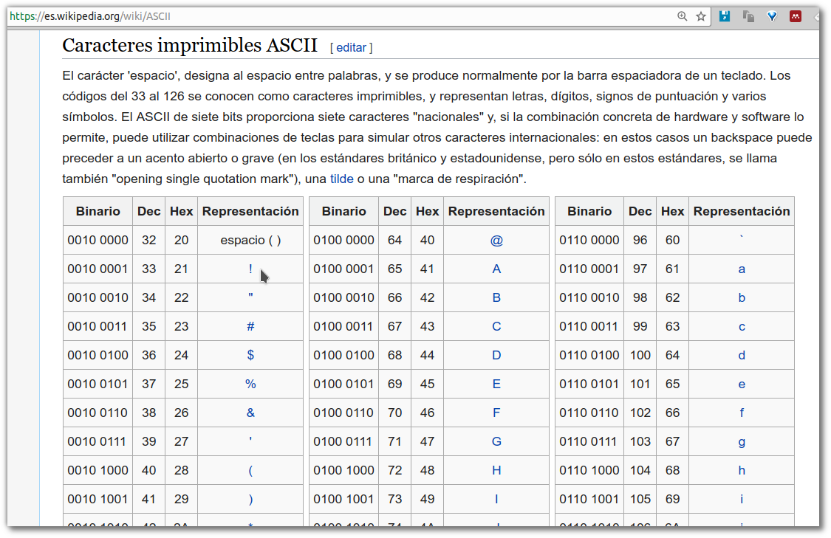
Hex | Símbolo | Hex | Símbolo | Hex | Símbolo | Tomado de https://es.wikipedia.org/wiki/ASCII
20 | espacio ( ) | 40 | @ | 60 | `
21 | ! | 41 | A | 61 | a
22 | " | 42 | B | 62 | b
23 | # | 43 | C | 63 | c
24 | $ | 44 | D | 64 | d
25 | % | 45 | E | 65 | e
26 | & | 46 | F | 66 | f
27 | ' | 47 | G | 67 | g
28 | ( | 48 | H | 68 | h
29 | ) | 49 | I | 69 | i
2A | * | 4A | J | 6A | j
2B | + | 4B | K | 6B | k
2C | , | 4C | L | 6C | l
2D | - | 4D | M | 6D | m
2E | . | 4E | N | 6E | n
2F | / | 4F | O | 6F | o
30 | 0 | 50 | P | 70 | p
31 | 1 | 51 | Q | 71 | q
32 | 2 | 52 | R | 72 | r
33 | 3 | 53 | S | 73 | s
34 | 4 | 54 | T | 74 | t
35 | 5 | 55 | U | 75 | u
36 | 6 | 56 | V | 76 | v
37 | 7 | 57 | W | 77 | w
38 | 8 | 58 | X | 78 | x
39 | 9 | 59 | Y | 79 | y
3A | : | 5A | Z | 7A | z
3B | ; | 5B | [ | 7B | {
3C | < | 5C | \ | 7C | |
3D | = | 5D | ] | 7D | }
3E | > | 5E | ^ | 7E | ~
3F | ? | 5F | _

